카카오선물하기_카드형
플랫폼 | 순위 | 1위 | 2위 | 3위 | 4위 | 5위 | 6위 | 7위 | 8위 | 9위 | 10위
건강식품·영양제 | 썸네일 | 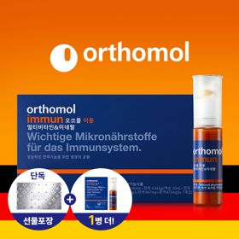 | 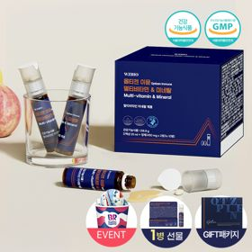 | 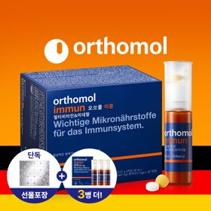 | 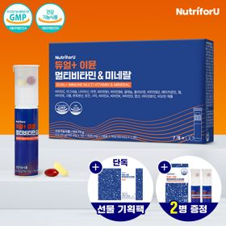 | 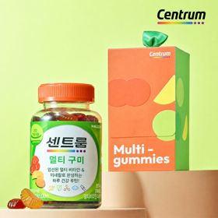 | 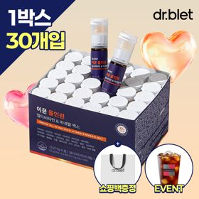 | 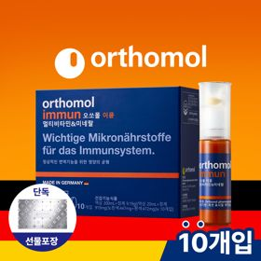 | 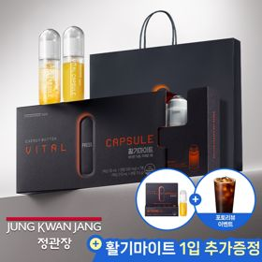 | 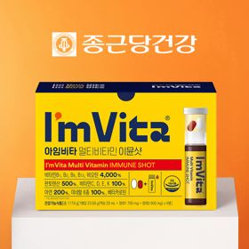 | 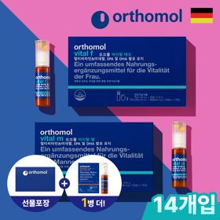
 | 카테고리 | 멀티비타민/종합비타민 | 멀티비타민/종합비타민 | 멀티비타민/종합비타민 | 멀티비타민/종합비타민 | 멀티비타민/종합비타민 | 멀티비타민/종합비타민 | 멀티비타민/종합비타민 | 홍삼/인삼 | 멀티비타민/종합비타민 | 기타/특수목적
 | 브랜드 | 오쏘몰 | 옵티젠 | 오쏘몰 | 뉴트리포유 | 센트룸 | 닥터블릿 | 오쏘몰 | 정관장 | 종근당건강 | 오쏘몰
 | 상품명 | 독일 명품 비타민 오쏘몰 이뮨 멀티비타민&미네랄 8입(7+1) - 추석 기프트 에디션 (공식수입) | "한국인 맞춤 명품 비타민" 옵티젠 이뮨 멀티비타민&미네랄 10입+1입 / 1박스 (+1입 추가 GIFT/선물패키지) | '3입 증정' "독일 명품 비타민" 오쏘몰 이뮨 멀티비타민&미네랄 30+3입 - 추석 기프트 에디션 | 명품 비타민 뉴트리포유 듀얼+ 이뮨 종합 멀티비타민&미네랄 7입+2입 증정 - 선물하기 단독 에디션 | [센트룸] 맛있는 멀티비타민 미네랄 멀티구미 (80구미) | "올인원 명품비타민" 이뮨비타민 올인원 멀티비타민&미네랄 프로 30병+올레샷1박스+쇼핑백증정 | 독일 명품 비타민 오쏘몰 이뮨 멀티비타민&미네랄 10입 - 추석 기프트 에디션 (공식수입) | 신상비타민선물 [정관장] 활기마이트(액상30ml+분말500mg) 7입 + [증정] 1입 | 비타민 선물 추천 아임비타 멀티비타민 이뮨샷 1박스(5입) / 비타민선물 응원선물 에너지 선물 직장동료 선물 | '1입 추가 증정' "성별 맞춤 설계" 오쏘몰 바이탈 m/f 14+1입 - 시그니처 기프트 에디션 (공식수입)
 | 평점 | 4 | 4 | 4 | 4 | 4 | 4 | 4 | 4 | 4 | 4
 | 리뷰수 | 16004 | 15345 | 3342 | 8689 | 6450 | 721 | 775 | 1620 | 2609 | 767
 | 긍정리뷰 | 간편한 복용과 휴대성 — 하루 하나씩 간편하게 챙겨 먹기 좋고 휴대 부담이 없음 선물용으로 높은 만족도 — 센스 있고 실용적이어서 선물받은 사람의 만족도가 높음 부담 없는 맛과 구성 — 맛이 괜찮고 7입 구성이라 가볍게 경험해 보기 좋음 | 맛있는 과일향 액상 — 역한 냄새 없이 파인애플 향 액상이라 맛있게 목 넘김이 가능함 빠른 피로 회복 효과 — 피로할 때 섭취 시 눈이 뜨이고 활력이 생기는 것을 체감함 알찬 올인원 구성 — 알약과 액상을 한 번에 간편하게 삼킬 수 있어 만족스러움 | 확실한 피로 회복 효과 — 피로감이 줄어들고 아침에 가뿐하게 일어날 수 있음 고급스러운 선물 포장 — 포장이 고급스럽게 잘 되어 선물 및 응원용으로 적합함 | 휴대하기 편한 소용량 — 가방에 들어가는 사이즈라 외출 시 챙겨 다니기 용이함 빠른 배송과 저렴한 가격 — 배송이 빠르고 가격 대비 구성 및 효능 만족도가 높음 체력 보충 및 피로 개선 — 시험기간이나 피로할 때 체력을 보충해 주는 느낌을 받음 | 상큼하고 쫄깃한 식감 — 맛이 상큼하고 식감이 쫄깃하여 부담 없이 섭취 가능함 센스 있는 키캡 증정 — 함께 증정되는 키캡과 귀여운 선물 포장 덕분에 기분이 좋아짐 | 넉넉한 30병 대용량 — 수량이 30병으로 넉넉하여 오랫동안 챙겨 먹기 좋음 거부감 없는 향과 맛 — 향과 맛에 거부감이 없어 청소년부터 온 가족이 마시기 편함 우수한 휴대성과 섭취 편의 — 출장이나 출근 시 한 병씩 휴대하며 간편하게 마시기 좋음 | 예쁜 선물용 포장 — 선물 포장이 예쁘게 되어 있어 부담 없이 주고받기 좋음 간편한 섭취와 빠른 배송 — 배송이 빠르고 간편하게 먹을 수 있어 피로할 때 챙기기 좋음 | 신선한 분말 액상 혼합 — 버튼을 눌러 분말과 액상을 직접 섞어 마시는 타입이라 신선함 부담 없는 맛과 활력 충전 — 음료수처럼 맛이 좋고 섭취 후 피로 회복 및 활력 충전에 도움 됨 고급스러운 패키지 — 포장이 고급스럽고 쇼핑백 및 추가 증정이 있어 선물용으로 우수함 | 간편한 피로 회복 부스터 — 피곤할 때 매일 챙겨 먹기 좋고 체력을 올려주는 부스터 역할을 함 귀엽고 따뜻한 선물 — 깜찍한 구성으로 선물받았을 때 감동과 따뜻함을 느낄 수 있음 | 성별 맞춤 올인원 케어 — 필요한 영양소를 한 번에 챙길 수 있어 피로함이 줄어듦 우수한 휴대성과 복용 편의 — 하루 하나씩 챙겨 먹기 편하고 휴대하기 용이함 깔끔한 포장과 빠른 배송 — 디자인과 포장이 깔끔하여 선물용으로 성의가 있어 보임
 | 부정리뷰 |  | 다소 큰 알약 크기 — 영양 성분이 많아 정제의 크기가 다소 큰 편임 | 당뇨 환자 섭취 유의 — 당 함유 등으로 인해 당뇨가 있는 경우 직접 섭취에 주의가 필요함 |  | 다소 단단한 젤리 식감 — 젤리가 다소 쫄깃하여 조금 더 말랑했으면 좋겠다는 의견이 있음 증정품 로고 디자인 아쉬움 — 키캡 뒷면에 로고가 적혀 있어 디자인적으로 약간의 아쉬움이 있음 |  |  | 생각보다 묵직한 제품 용기 — 제품 패키지와 용기 크기가 생각보다 크고 묵직한 편임 | 아쉬운 용량 및 수량 — 5입 구성으로 지속적으로 먹기에는 수량이 다소 적게 느껴짐
 | 판매가 | 34,000원 | 26,900원 | 105,000원 | 19,900원 | 24,000원 | 52,900원 | 43,000원 | 35,000원 | 15,900원 | 59,800원
 | 링크 | 바로가기 | 바로가기 | 바로가기 | 바로가기 | 바로가기 | 바로가기 | 바로가기 | 바로가기 | 바로가기 | 바로가기

플랫폼 | 순위 | 1위 | 2위 | 3위 | 4위 | 5위 | 6위 | 7위 | 8위 | 9위 | 10위
다이어트·이너뷰티 | 썸네일 | 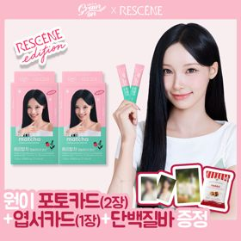 | 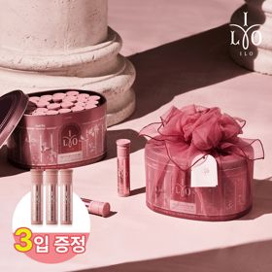 | 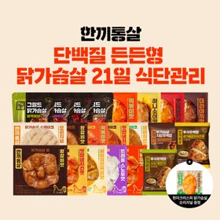 | 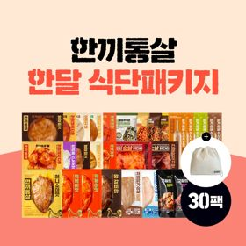 | 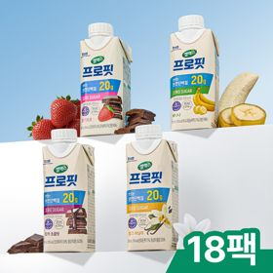 | 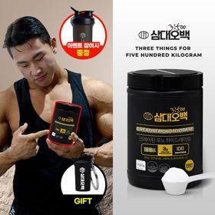 | 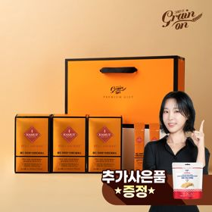 | 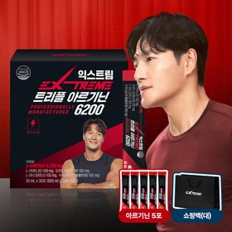 | 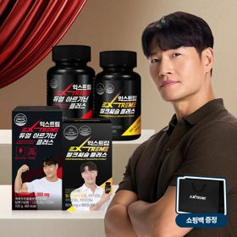 | 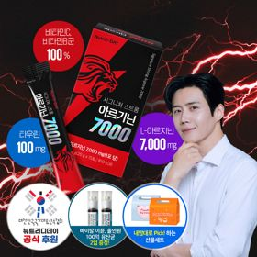
 | 카테고리 | 기타/특수목적 | 피부/미용 | 다이어트/체중관리 | 다이어트/체중관리 | 다이어트/체중관리 | 다이어트/체중관리 | 기타/특수목적 | 다이어트/체중관리 | 다이어트/체중관리 | 다이어트/체중관리
 | 브랜드 | 그레인온 | 아일로 | 한끼통살 | 한끼통살 | 셀렉스 | 삼대오백 | 그레인온 | 익스트림 | 익스트림 | 뉴트리디데이
 | 상품명 | [리센느에디션] 베리말차 캡슐레이션 효소 1.8g 30포, 2개 | '3입 증정' "선물하기 1등 콜라겐" 아일로 타입1 콜라겐 비오틴 앰플 28일분 오간자 에디션+ 앰플 3입 추가 증정 | [한끼통살] 단백질 든든형 닭가슴살 21일식단관리+ (증정)현미크리스피 닭가슴살 오리지널 1개 | [한끼통살] 닭가슴살 한달식단 패키지 30팩+(증정)보냉백 | 셀렉스 프로핏 맛있는 완전단백질 250ml 18팩 딸기초코/모카초콜릿/밀크바닐라/바나나 택1 | [운동선물/헬스] 삼대오백 모노 크레아틴 100서빙 운동 필수템 | [그레인온] 골드 카무트 브랜드밀 효소 3개월(+선물포장) +파로저당 단백칩 증정 | 아르기닌 증정 남친 활력선물 대한민국 NO.1 김종국 트리플아르기닌 6200 (30포) + 아르기닌 추가 증정 | 아메리카노 증정 에너지 활력선물 [김종국 추천세트]익스트림 아르기닌정 (2개월분) & 밀크씨슬 플러스 (2개월분) + 쇼핑백 증정 | "이게 바로 찐! 초고함량" 액상스틱 L-아르기닌 7000 3박스 [케이스 동봉]
 | 평점 | 0 | 4 | 4 | 4 | 4 | 4 | 4 | 4 | 4 | 4
 | 리뷰수 | 0 | 731 | 49 | 142 | 213 | 1898 | 1653 | 248 | 1534 | 38
 | 긍정리뷰 |  | 고급스러운 오간자 포장 — 은은한 핑크빛 오간자 포장이 고급스러워 선물 받는 기분이 좋음 알찬 추가 증정 구성 — 추가 증정 앰플 및 샘플이 들어 있어 구성이 알참 | 다양한 맛과 부드러운 식감 — 뻑뻑함이 적고 맛이 다양하여 매일 먹어도 물리지 않음 뛰어난 가성비와 구성 — 24팩 기준 가격이 매우 저렴하여 다이어트 식단으로 경제적임 간편한 전자레인지 조리 — 전자레인지 조리로 간편하고 손쉽게 식단 관리가 가능함 | 다채로운 맛과 종류 — 종류가 다양하여 골라 먹는 재미가 있고 전반적으로 맛이 우수함 저렴한 대용량 패키지 — 할인 혜택으로 30팩 대용량을 저렴한 가격에 구매 가능함 증정 보냉백의 실용성 — 함께 제공되는 보냉 파우치 덕분에 도시락 챙길 때 유용함 | 비리지 않은 달콤한 맛 — 단백질 음료 특유의 비린 맛과 텁텁함이 없고 일반 음료처럼 맛있음 속 편한 포만감 제공 — 마신 후 속이 더부룩하지 않으며 간식 대용으로 허기를 채우기 좋음 슬림한 용기의 높은 휴대성 — 패키지가 슬림하여 가방에 넣고 다니며 운동 후 챙겨 마시기 편함 | 부담 없는 복용 방식 — 물이나 음료에 타서 부담 없이 매일 챙겨 먹기 편함 귀여운 키링 증정 — 제품과 함께 동봉되어 오는 키링이 귀여워서 만족스러움 입문용에 적합한 용량 — 크레아틴을 처음 접할 때 부담 없이 시도하기 좋은 용량 크기임 | 고소하고 맛있는 풍미 — 군고구마 맛처럼 고소하여 부담 없이 맛있게 먹을 수 있음 우수한 소화 및 속 편함 — 식후 더부룩함이 줄어들고 소화 및 배변 활동에 도움이 됨 풍성한 사은품과 혜택 — 행사 시 사은품이 많이 제공되고 저렴하게 구매할 수 있음 | 초고함량 및 빠른 체감 — 6,200mg 고함량으로 피로 회복과 운동 집중력 향상에 효과적임 개별 포장의 뛰어난 휴대성 — 개별 포장된 스틱 타입으로 외출이나 운동 전 꺼내 먹기 편함 고급스러운 선물 구성 — 전용 쇼핑백과 추가 스틱 증정이 포함되어 선물용으로 매우 좋음 | 알약 형태의 간편함 — 알약 타입이라 챙겨 먹기 깔끔하고 간편함 알찬 영양제 세트 구성 — 아르기닌과 밀크씨슬(마카) 조합으로 넉넉하게 건강 관리가 가능함 체감되는 활력 개선 — 복용 후 몸이 덜 무겁고 하루를 시작하는 에너지가 달라짐 | 상큼한 레몬맛 액상 — 레몬맛 액상 스틱이라 물에 쉽게 타서 부담 없이 먹기 좋음 전용 케이스 동봉 — 케이스가 함께 동봉되어 외출 시 챙겨 다니기 용이함 초고함량 7000mg — 고함량 아르기닌 함유로 피로 회복과 운동 시 도움을 줌
 | 부정리뷰 |  | 즉각적인 효과 미비 — 복용 초반에는 효과를 바로 체감하기 어려울 수 있음 | 배송 중 해동 문제 — 배송 과정에서 제품이 완전히 녹아서 배송되는 경우가 발생함 | 배송 시 해동 아쉬움 — 배송을 받았을 때 제품이 많이 녹아있는 상태로 도착함
 | 판매가 | 24,900원 | 65,900원 | 39,900원 | 49,900원 | 28,900원 | 17,900원 | 46,900원 | 43,900원 | 25,900원 | 30,900원
 | 링크 | 바로가기 | 바로가기 | 바로가기 | 바로가기 | 바로가기 | 바로가기 | 바로가기 | 바로가기 | 바로가기 | 바로가기

다이소몰_카드형
플랫폼 | 순위 | 1위 | 2위 | 3위 | 4위 | 5위 | 6위 | 7위 | 8위 | 9위 | 10위
다이소몰 | 썸네일 |  |  | 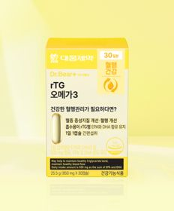 |  | 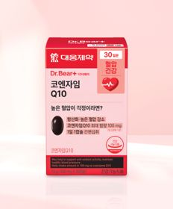 | 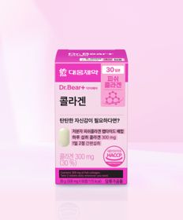 | 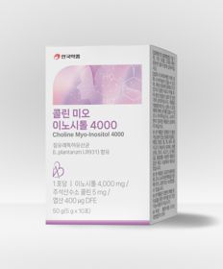
 | 카테고리 | 홍삼/인삼 | 프로바이오틱스/유산균 | 루테인/눈건강 | 기타/특수목적 | 혈행 | 피부/미용 | 기타/특수목적 | 피부/미용 | 루테인/눈건강 | 기타/특수목적
 | 브랜드 | 휴럼 | 유한양행 | 대웅제약 | 동국제약 | 대웅제약 | 대웅제약 | 안국약품 | 오브맘 | 대웅제약 | 홀베리
 | 상품명 | 휴럼 하루한포 6년근 고려홍삼 5포 5일분 | 유한양행 장건강 생유산균 30캡슐 30일분 | 대웅제약 rTG 오메가3 30캡슐 30일분 | 동국 맛있는 센시안 브이캔디 20정 20일분 | 대웅제약 코엔자임 Q10 30캡슐 30일분 | 대웅제약 콜라겐 60정 30일분 | 안국약품 콜린 미오이노시톨 4000 10포 | 오브맘 더채움 비오틴 하루구미 30일분 | 대웅제약 식물성 뉴티지 오메가3 30캡슐 30일분 | 홀베리 유기농 엑스트라버진 올리브유 10포
 | 평점 | 4.8 | 4.8 | 4.8 | 4.7 | 4.8 | 4.8 | 4.8 | 4.9 | 4.8 | 4.7
 | 리뷰수 | 628 | 1480 | 6080 | 2238 | 6170 | 1268 | 1897 | 679 | 1465 | 986
 | 긍정리뷰 | 뛰어난 가성비 — 5포 소용량 구성으로 가격 부담 없이 구매하여 먹기 좋음 취향별 다양한 복용 — 쓰지 않아서 얼음과 함께 시원하게 마시거나 데워 먹기 좋음 | 컴팩트한 용기 사이즈 — 보관 용기가 매우 작아 가방에 들고 다니며 챙기기 좋음 작은 캡슐 크기와 목넘김 — 캡슐 크기가 작아 목 넘김이 편하고 소화가 잘 됨 | 무난한 데일리 복용 — 아침 식후마다 매일 간편하게 챙겨 먹기 좋음 | 달콤한 파인애플 맛 — 비타민 캔디처럼 달콤하고 맛있어 간식처럼 먹기 좋음 저렴한 구매 가격 — 저렴하게 챙겨 먹기 좋은 붓기 캔디 제품임 | 타사 대비 저렴한 가격 — 다른 곳보다 가격이 싸서 가성비 좋게 건강을 챙길 수 있음 전문가 추천 제품 — 약사들이 추천하는 영상이나 추천으로 신뢰를 얻음 | 압도적인 초저가 가성비 — 5,000원에 한 달 분량을 구매할 수 있어 가성비가 훌륭함 편리한 복용과 빠른 배송 — 먹기도 편하고 배송이 빠름 | 부담 없는 소용량 시도 — 10포 구성이라 영양제가 떨어졌을 때 급하게 사거나 입문용으로 좋음 전문의 추천 영양 성분 — 산부인과 교수의 권유 등으로 여성 건강에 챙겨 먹기 좋음 | 맛있는 복숭아맛 구미 — 복숭아 맛 구미 형태로 과자 대신 간식처럼 즐기기 좋음 가격 대비 훌륭한 성분 — 저렴한 가격임에도 영양 성분 구성이 알참 | 식물성 오메가3 가성비 — 식물성 제품임에도 직구 제품보다 가격이 저렴하여 가성비가 좋음 체감되는 혈액 순환 — 복용 시 몸의 혈액 순환이 좋아지는 느낌을 받음 | 개별 스틱 포장의 편의성 — 10포씩 개별 포장되어 있어 휴대 및 사용이 매우 편리함 부담 없는 체험용 수량 — 대용량을 사기 전 맛이나 품질을 미리 체험해 보기 좋음
 | 부정리뷰 |  |  |  | 미비한 붓기 제거 효과 — 붓기가 드라마틱하게 빠지는 효과는 체감하기 어려움 |  | 미비한 초기 체감 효능 — 단기간 복용 시에는 효능을 명확히 체감하기 어려움 | 대량 구매 시 아쉬운 가격 — 여러 개를 지속해서 구매하기에는 단위당 가성비가 떨어짐 | 불명확한 효능 체감 — 맛은 있으나 영양제로서의 뚜렷한 효과 체감은 아쉬움 |  | 호불호 갈리는 맛과 향 — 올리브유 특유의 향이 있어 풍미에 민감할 경우 아쉬울 수 있음
 | 판매가 | 2,000원 | 5,000원 | 5,000원 | 3,000원 | 5,000원 | 5,000원 | 5,000원 | 5,000원 | 5,000원 | 5,000원
 | 링크 | 바로가기 | 바로가기 | 바로가기 | 바로가기 | 바로가기 | 바로가기 | 바로가기 | 바로가기 | 바로가기 | 바로가기

올리브영_카드형
플랫폼 | 순위 | 1위 | 2위 | 3위 | 4위 | 5위 | 6위 | 7위 | 8위 | 9위 | 10위
올리브영 | 썸네일 | 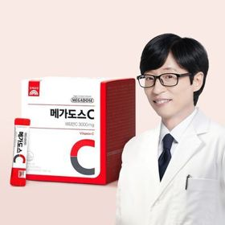 | 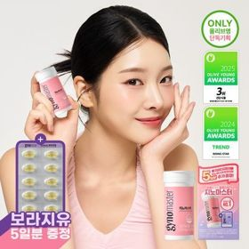 | 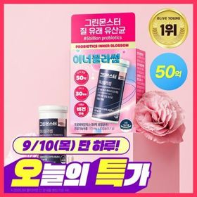 | 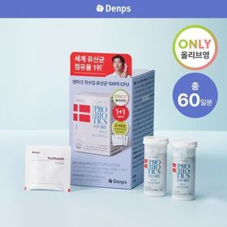 | 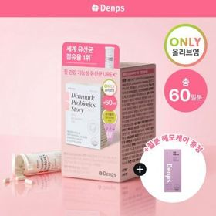 | 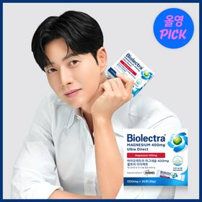 | 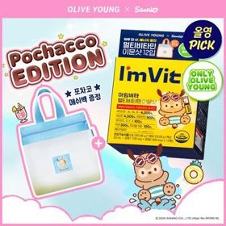 | 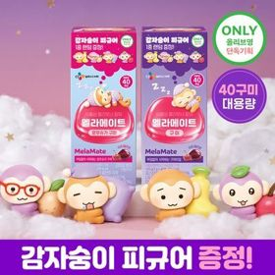 | 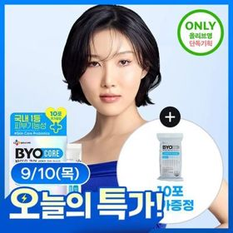 | 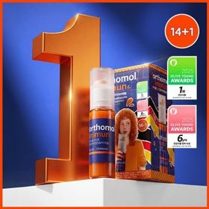
 | 카테고리 | 비타민C/항산화 | 프로바이오틱스/유산균 | 프로바이오틱스/유산균 | 프로바이오틱스/유산균 | 프로바이오틱스/유산균 | 마그네슘 | 멀티비타민/종합비타민 | 기타/특수목적 | 다이어트/체중관리 | 멀티비타민/종합비타민
 | 브랜드 | 고려은단 | 지노마스터 | 그린몬스터 | 덴프스 | 덴프스 | 바이오렉트라 | 아임비타 | 멜라메이트 | 바이오코어유산균 | 오쏘몰
 | 상품명 | 고려은단 메가도스C 비타민C 3000mg 100포 (100일분) | 지노마스터 질유산균 30캡슐 기획 (+보라지유 5일분) (1개월분) | [50억 보장] 그린몬스터 이너블라썸 질 유래 유산균 30캡슐 (1개월분) | [덴프스] 덴마크 유산균이야기 30캡슐 1+1 기획 (+트루바이타민 3포 증정) | 덴프스 덴마크 유산균이야기 우먼 2개월분(질유산균) + 철분 헤모케어 3포 증정 | 바이오렉트라 마그네슘 400 울트라 다이렉트 | [9월 올영픽/김우빈PICK] 아임비타 멀티비타민 이뮨샷 12입 (+포차코 메쉬백) (12일분) | [감자숭이 기획] 멜라메이트 구미/로우슈가/버라이어티팩 구미 20/40/50구미 | [9월 올영픽/산리오콜라보] CJ 바이오코어 유산균 3종 (피부/다이어트/500억) (+산리오 러기지택) | 오쏘몰 이뮨 멀티비타민&미네랄 14+1입
 | 평점 | 4.9 | 4.9 | 4.9 | 4.9 | 4.9 | 4.9 | 4.9 | 4.8 | 4.8 | 4.9
 | 리뷰수 | 6494 | 24945 | 3158 | 24129 | 8071 | 267 | 10914 | 14757 | 12324 | 41011
 | 긍정리뷰 | 체감되는 피로 개선 — 복용 후 아침에 몸이 가뿐해지고 피로 체감이 달라짐 3000mg 고용량 섭취 — 1포로 고용량 비타민 C 3,000mg을 간편하게 섭취할 수 있음 | 질과 장 동시 케어 — 질 건강과 장 건강을 한 번에 더블 케어할 수 있어 유용함 초소형 캡슐의 목넘김 — 170mg의 매우 작고 가벼운 캡슐이라 물과 함께 쉽게 넘어감 귀여운 포켓몬 굿즈 — 포켓몬 에디션 패키지와 증정 카드케이스의 소장 가치가 높음 | 부담 없는 합리적 가격 — 비싼 제품과 차이 없이 가격 부담이 적어 정착하기 좋음 안전한 듀라벡 코팅 — 열과 위산에 강한 코팅 기술로 유산균이 장까지 잘 전달됨 | 체감되는 면역 및 장 건강 — 공복 복용 시 장 건강과 면역력을 관리하는 데 효과를 봄 알찬 1+1 기획 구성 — 1+1 기획으로 2달 동안 복용 가능한 60캡슐을 확보할 수 있음 | 여성용 질유산균 루틴 — 질 건강 관리를 위한 아침 공복 이너뷰티 루틴으로 적합함 철분제 추가 증정 — 철분 헤모케어가 증정되어 추가 영양 보충이 가능함 | 할인가 구매의 유용성 — 세일 및 쿠폰 혜택을 이용해 저렴하게 쟁여두기 좋음 | 상큼한 맛과 에너지 충전 — 상큼하게 즐길 수 있어 피로할 때 활력을 채우기 좋음 포차코 메쉬백 증정 — 귀여운 포차코 메쉬백이 포함되어 구성이 만족스러움 | 빠르고 깊은 수면 유도 — 자기 전 복용 시 깊고 편안하게 잠들 수 있도록 도와줌 제형 선택의 다양성 — 맛있는 젤리 형태와 양치 후 먹기 편한 정제 형태를 선택할 수 있음 | 속 편한 장 건강 개선 — 배 아픔이나 가스 차는 증상 없이 배변 활동을 잘 도와줌 높은 보장 균수와 피부 면역 — 보장 균수가 높으며 꾸준히 먹으면 피부 면역 관리에도 도움 됨 귀여운 산리오 러기지택 — 산리오 러기지택이 기획으로 제공되어 만족스러움 | 확실한 피로 회복 체감 — 피곤하고 체력이 떨어질 때 복용하면 확실한 활력 충전 효과가 있음 탄산수 조합의 상큼함 — 꾸덕한 액상을 시원한 탄산수에 타 마시면 에이드처럼 맛있게 즐길 수 있음
 | 부정리뷰 | 충분한 수분 섭취 필요 — 고용량 제형 특성상 결석 방지를 위해 하루 2L 이상 물을 마셔야 함 |  |  |  |  |  |  | 구미 섭취 후 양치 번거로움 — 젤리 구미 제형의 경우 섭취 후 양치를 다시 해야 하는 소소한 불편함이 있음 |  | 다소 부담스러운 가격 — 타 비타민 제품 대비 가격대가 비싸서 지속 구매에 부담이 됨
 | 판매가 | 25,900원 | 27,400원 | 15,900원 | 24,320원 | 31,900원 | 35,000원 | 26,900원 | 15,900원 | 13,950원 | 53,900원
 | 링크 | 바로가기 | 바로가기 | 바로가기 | 바로가기 | 바로가기 | 바로가기 | 바로가기 | 바로가기 | 바로가기 | 바로가기

